Bestandsopgørelse
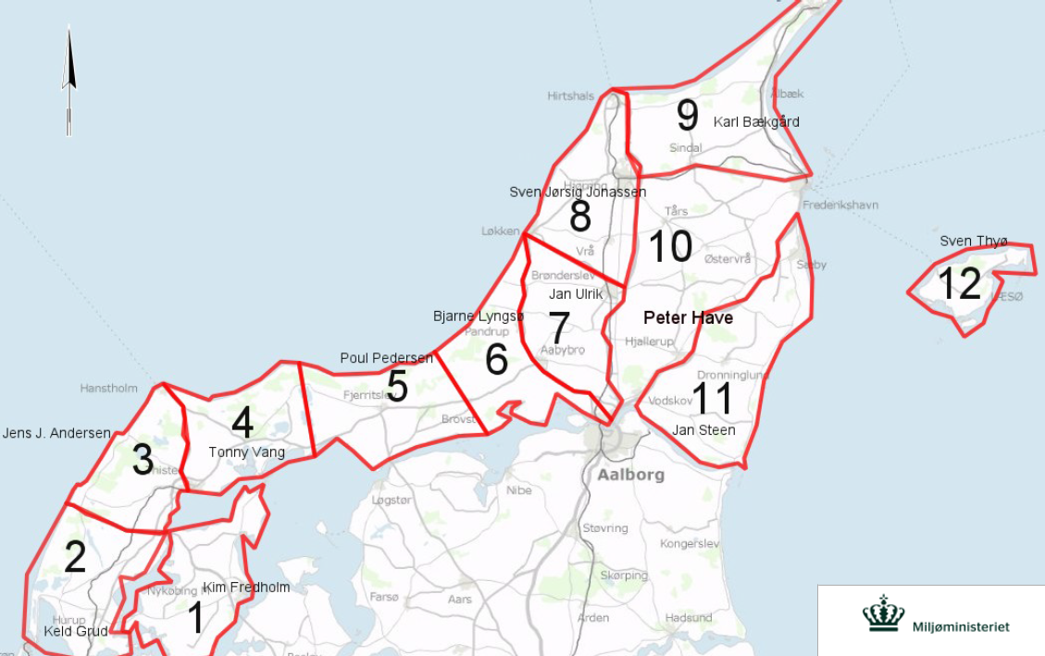
Hjortevildtælling 2014
Tælleområde | 1 | 2 | 3 | 4 | 5 | 6 | 7 | 8 | 9 | 10 | 11 | 12 | Samlet
Kronvildt | 10 | 135 | 825 | 435 | 456 | 400 | 71 | 10 | 470 | 450 | 10 | 0 | 3272
Dåvildt | 10 | 140 | 120 | 288 | 428 | 210 | 291 | 10 | 270 | 180 | 240 | 60 | 2247

Hjortevildtælling 2015
Tælleområde | 1 | 2 | 3 | 4 | 5 | 6 | 7 | 8 | 9 | 10 | 11 | 12 | Samlet
Kronvildt | 9 | 145 | 710 | 690 | 444 | 395 | 72 | <10 | 354 | 502 | <10 | 0 | 3341
Dåvildt | 3 | 158 | 130 | 433 | 500 | 235 | 210 | 25 | 332 | 270 | 275 | 80 | 2651
 |  |  |  |  |  |  |  |  | 15 sika
Hjortevildtælling 2016
Tælleområde | 1 | 2 | 3 | 4 | 5 | 6 | 7 | 8 | 9 | 10 | 11 | 12 | Samlet
Kronvildt | 5 | 155 | 880 | 787 | 538 | 440 | 64 | <10 | 303 | 632 | >10 | 0 | 3824
Dåvildt | 1 | 165 | 185 | 551 | 545 | 240 | 188 | 25 | 343 | 334 | 360 | 80 | 3017
 |  |  |  |  |  |  |  |  | 9 sika
Hjortevildtælling 2017
Tælleområde | 1 | 2 | 3 | 4 | 5 | 6 | 7 | 8 | 9 | 10 | 11 | 12 | Samlet
Kronvildt |  |  |  |  |  |  |  |  |  |  |  |  | 0
Dåvildt |  |  |  |  |  |  |  |  |  |  |  |  | 0

Hjortevildtælling 2018
Tælleområde | 1 | 2 | 3 | 4 | 5 | 6 | 7 | 8 | 9 | 10 | 11 | 12 | Samlet
Kronvildt |  |  |  |  |  |  |  |  |  |  |  |  | 0
Dåvildt |  |  |  |  |  |  |  |  |  |  |  |  | 0

Sammenstilling
2012-13 | Thisted | Jammerbugt | Frederikshavn-Hjørring-Aalborg-Brønderslev
Opgjort Kronvildt
Afskudt Kronvildt | 328 | 313 | 277

Opgjort Dåvildt
Afskudt Dåvildt | 29 | 42 | 294
2012-13
 | Thisted | Jammerbugt | Frederikshavn-Hjørring-Aalborg-Brønderslev
Opgjort Kronvildt
Afskudt Kronvildt | 328 | 313 | 277
Opgjort Dåvildt
Afskudt Dåvildt | 29 | 42 | 294

2013-14 | Thisted | Jammerbugt | Frederikshavn-Hjørring-Aalborg-Brønderslev
Opgjort Kronvildt | 1405 | 856 | 1011
Afskudt Kronvildt | 384 | 267 | 264

Opgjort Dåvildt | 548 | 638 | 991
Afskudt Dåvildt | 206 | 247 | 268
2013-14
 | Thisted | Jammerbugt | Frederikshavn-Hjørring-Aalborg-Brønderslev
Opgjort Kronvildt | 1405 | 856 | 1011
Afskudt Kronvildt | 384 | 267 | 264
Opgjort Dåvildt | 548 | 638 | 991
Afskudt Dåvildt | 206 | 247 | 268

2014-15 | Thisted | Jammerbugt | Frederikshavn-Hjørring-Aalborg-Brønderslev-
Opgjort Kronvildt | 1554 | 839 | 928
Afskudt Kronvildt | 306 | 262 | 274

Opgjort Dåvildt | 724 | 735 | 1192
Afskudt Dåvildt | 198 | 201 | 281
2014-15
 | Thisted | Jammerbugt | Frederikshavn-Hjørring-Aalborg-Brønderslev-
Opgjort Kronvildt | 1554 | 839 | 928
Afskudt Kronvildt | 306 | 262 | 274
Opgjort Dåvildt | 724 | 735 | 1192
Afskudt Dåvildt | 198 | 201 | 281

2015-16 | Thisted | Jammerbugt | Frederikshavn-Hjørring-Aalborg-Brønderslev
Opgjort Kronvildt
Afskudt Kronvildt

Opgjort Dåvildt
Afskudt Dåvildt
2015-16
 | Thisted | Jammerbugt | Frederikshavn-Hjørring-Aalborg-Brønderslev
Opgjort Kronvildt
Afskudt Kronvildt
Opgjort Dåvildt
Afskudt Dåvildt

2016-17 | Thisted | Jammerbugt | Frederikshavn-Hjørring-Aalborg-Brønderslev
Opgjort Kronvildt
Afskudt Kronvildt

Opgjort Dåvildt
Afskudt Dåvildt
2016-17
 | Thisted | Jammerbugt | Frederikshavn-Hjørring-Aalborg-Brønderslev
Opgjort Kronvildt
Afskudt Kronvildt
Opgjort Dåvildt
Afskudt Dåvildt

2017-18 | Thisted | Jammerbugt | Frederikshavn-Hjørring-Aalborg-Brønderslev
Opgjort Kronvildt
Afskudt Kronvildt

Opgjort Dåvildt
Afskudt Dåvildt
2017-18
 | Thisted | Jammerbugt | Frederikshavn-Hjørring-Aalborg-Brønderslev
Opgjort Kronvildt
Afskudt Kronvildt
Opgjort Dåvildt
Afskudt Dåvildt

Tendens
Thisted | Opgjort Kronvildt | Afskudt Kronvildt | Opgjort Dåvildt | Afskudt Dåvildt | Jammerbugt | Opgjort Kronvildt | Afskudt Kronvildt | Opgjort Dåvildt | Afskudt Dåvildt | Frederikshavn-Hjørring-Aalborg-Brønderslev | Opgjort Kronvildt | Afskudt Kronvildt | Opgjort Dåvildt | Afskudt Dåvildt
2012/13 |  | 328 |  | 29 | 2012/13 |  | 313 |  | 42 | 2012/13 |  | 277 |  | 294
2013/14 | 1405 | 384 | 548 | 206 | 2013/14 | 856 | 267 | 638 | 247 | 2013/14 | 1011 | 264 | 991 | 268
2014/15 | 1554 | 306 | 724 | 198 | 2014/15 | 839 | 262 | 735 | 201 | 2014/15 | 928 | 274 | 1192 | 281
2015/16 |  |  |  |  | 2015/16 |  |  |  |  | 2015/16
2016/17 |  |  |  |  | 2016/17 |  |  |  |  | 2016/17
2017/18 |  |  |  |  | 2017/18 |  |  |  |  | 2017/18

 | Opgjort Kronvildt | Afskudt Kronvildt | Opgjort Dåvildt | Afskudt Dåvildt
2012/13 |  | 328 |  | 29
2013/14 | 1405 | 384 | 548 | 206
2014/15 | 1554 | 306 | 724 | 198
2015/16
2016/17
2017/18
 | Opgjort Kronvildt | Afskudt Kronvildt | Opgjort Dåvildt | Afskudt Dåvildt
2012/13 |  | 313 |  | 42
2013/14 | 856 | 267 | 638 | 247
2014/15 | 839 | 262 | 735 | 201
2015/16
2016/17
2017/18
 | Opgjort Kronvildt | Afskudt Kronvildt | Opgjort Dåvildt | Afskudt Dåvildt
2012/13 |  | 277 |  | 294
2013/14 | 1011 | 264 | 991 | 268
2014/15 | 928 | 274 | 1192 | 281
2015/16
2016/17
2017/18

